1.รวม
 | โครงการภายใต้เป้าหมายแผนแม่บทย่อย: 030201 สินค้าเกษตรปลอดภัยมีมูลค่าเพิ่มขึ้น
กรุณา Log in เข้าระบบ eMENSCR ก่อนดำเนินการ Click ที่ link โครงการนั้น ๆ
หมายเหตุ : หากไม่ Login จะไม่สามารถดูรายละเอียดโครงการได้
โครงการที่ปรากฎเป็นโครงการที่ผ่านการอนุมัติจากผู้บริหาร (M7) ของหน่วยงานเท่านั้น (ข้อมูล ณ เดือนมิถุนายน 2566)

รหัสโครงการ | ชื่อโครงการ / การดำเนินงาน | ปีงบประมาณ | วันที่เริ่มต้นโครงการ | วันที่สิ้นสุดโครงการ | หน่วยงานระดับกองหรือเทียบเท่า | หน่วยงานระดับกรมหรือเทียบเท่า | หน่วยงานระดับกระทรวงหรือเทียบเท่า | ประเภทโครงการ | องค์ประกอบ | ปัจจัย
กษ 2606/-61-0005 | โครงการพัฒนาเกษตรกรรมยั่งยืน (ข้าวอินทรีย์) | 2561 | ตุลาคม 2560 | กันยายน 2565 | สำนักนโยบายและยุทธศาสตร์ข้าว | กรมการข้าว | กระทรวงเกษตรและสหกรณ์ |  | 030201V02 | 030201V02F03
กษ 0805-61-0032 | เกษตรอินทรีย์ | 2561 | ตุลาคม 2560 | กันยายน 2565 | กองแผนงาน | กรมพัฒนาที่ดิน | กระทรวงเกษตรและสหกรณ์ |  | 030201V05 | 030201V05F05
กษ 0514-61-0001 | โครงการยกระดับคุณภาพมาตรฐานสินค้าเกษตร | 2559 | ตุลาคม 2558 | กันยายน 2562 | กองพัฒนาระบบการรับรองมาตรฐานสินค้าประมงและหลักฐานเพื่อการสืบค้น | กรมประมง | กระทรวงเกษตรและสหกรณ์ |  | 030201V02 | 030201V02F05
กษ 2309-61-0049 | โครงการพัฒนาระบบบริการภาครัฐ | 2562 | ตุลาคม 2561 | กันยายน 2562 | กลุ่มยุทธศาสตร์และแผนงาน (กยผ.) | สำนักงานมาตรฐานสินค้าเกษตรและอาหารแห่งชาติ | กระทรวงเกษตรและสหกรณ์ |  | 030201V02 | 030201V02F03
กษ 2309-61-0051 | โครงการพัฒนาเกษตรกรรมยั่งยืน | 2562 | ตุลาคม 2561 | กันยายน 2562 | กลุ่มยุทธศาสตร์และแผนงาน (กยผ.) | สำนักงานมาตรฐานสินค้าเกษตรและอาหารแห่งชาติ | กระทรวงเกษตรและสหกรณ์ |  | 030201V05 | 030201V05F07
กษ 2309-61-0052 | โครงการยกระดับคุณภาพมาตรฐานสินค้าเกษตร | 2562 | ตุลาคม 2561 | กันยายน 2562 | กลุ่มยุทธศาสตร์และแผนงาน (กยผ.) | สำนักงานมาตรฐานสินค้าเกษตรและอาหารแห่งชาติ | กระทรวงเกษตรและสหกรณ์ |  | 030201V02 | 030201V02F03
กษ 1209/-61-0004 | โครงการพัฒนาเกษตรกรรมยั่งยืน กิจกรรมวนเกษตรในเขตปฏิรูปที่ดิน | 2561 | ตุลาคม 2560 | กันยายน 2562 | สำนักพัฒนาและถ่ายทอดเทคโนโลยี | สำนักงานการปฏิรูปที่ดินเพื่อเกษตรกรรม | กระทรวงเกษตรและสหกรณ์ |  | 030201V02 | 030201V02F04
กษ 1209/-61-0010 | โครงการพัฒนาเกษตรกรรมยั่งยืน กิจกรรมส่งเสริมเกษตรอินทรีย์ในเขตปฏิรูปที่ดิน | 2562 | ตุลาคม 2561 | กันยายน 2562 | สำนักพัฒนาและถ่ายทอดเทคโนโลยี | สำนักงานการปฏิรูปที่ดินเพื่อเกษตรกรรม | กระทรวงเกษตรและสหกรณ์ |  | 030201V02 | 030201V02F04
ศธ 0552-62-0002 | ศูนย์เรียนรู้เทคโนโลยีฟาร์มอัจฉริยะสำหรับสวนผลไม้ จังหวัดจันทบุรี | 2561 | ตุลาคม 2560 | กันยายน 2561 | มหาวิทยาลัยราชภัฏรำไพพรรณี | มหาวิทยาลัยราชภัฏรำไพพรรณี | กระทรวงการอุดมศึกษา วิทยาศาสตร์ วิจัยและนวัตกรรม |  | 030201V05 | 030201V05F07
กษ1004-62-0011 | โครงการยกระดับคุณภาพมาตรฐานสินค้าเกษตร(กิจกรรมพัฒนาคุณภาพสินค้าเกษตรสู่มาตรฐาน) | 2562 | ตุลาคม 2561 | กันยายน 2562 | กองแผนงาน | กรมส่งเสริมการเกษตร | กระทรวงเกษตรและสหกรณ์ |  | 030201V02 | 030201V02F03
กษ1004-62-0013 | โครงการพัฒนาเกษตรกรรมยั่งยืน(กิจกรรมพัฒนาการผลิตเกษตรอินทรีย์) | 2562 | ตุลาคม 2561 | กันยายน 2562 | กองแผนงาน | กรมส่งเสริมการเกษตร | กระทรวงเกษตรและสหกรณ์ |  | 030201V05 | 030201V05F07
กษ1004-62-0018 | ผลผลิตเกษตรกรได้รับการส่งเสริมและพัฒนาศักยภาพ (กิจกรรมการพัฒนาเกษตรกร) | 2562 | ตุลาคม 2561 | กันยายน 2562 | กองแผนงาน | กรมส่งเสริมการเกษตร | กระทรวงเกษตรและสหกรณ์ |  | 030201V05 | 030201V05F09
701500008-62-0002 | โครงการพัฒนาเกษตรกรรมยั่งยืน | 2562 | ตุลาคม 2561 | กันยายน 2562 | กองนโยบายและแผนพัฒนาการเกษตร | สำนักงานเศรษฐกิจการเกษตร | กระทรวงเกษตรและสหกรณ์ |  | 030201V05 | 030201V05F09
กษ 0614-62-0001 | โครงการเกษตรอินทรีย์ | 2561 | ตุลาคม 2560 | กันยายน 2561 | กองส่งเสริมและพัฒนาการปศุสัตว์ (กสส.) | กรมปศุสัตว์ | กระทรวงเกษตรและสหกรณ์ |  | 030201V02 | 030201V02F03
กษ 0506-62-0001 | โครงการพัฒนาเกษตรกรรมยั่งยืน | 2562 | ตุลาคม 2561 | กันยายน 2562 | กองโครงการอันเนื่องมาจากพระราชดำริและกิจกรรมพิเศษ | กรมประมง | กระทรวงเกษตรและสหกรณ์ |  | 030201V02 | 030201V02F02
กษ 0905-62-0007 | โครงการพัฒนาศักยภาพกระบวนการผลิตสินค้าเกษตร | 2560 | ตุลาคม 2559 | กันยายน 2564 | กองแผนงานและวิชาการ | กรมวิชาการเกษตร | กระทรวงเกษตรและสหกรณ์ |  | 030201V01 | 030201V01F02
กษ 0905-62-0008 | โครงการยกระดับคุณภาพมาตรฐานสินค้าเกษตร | 2560 | ตุลาคม 2559 | กันยายน 2564 | กองแผนงานและวิชาการ | กรมวิชาการเกษตร | กระทรวงเกษตรและสหกรณ์ |  | 030201V02 | 030201V02F05
กษ 0905-62-0012 | โครงการบริหารจัดการการผลิตสินค้าเกษตรตามแผนที่เกษตรเพื่อการบริหารจัดการเชิงรุก (Agri - Map) | 2560 | ตุลาคม 2559 | กันยายน 2564 | กองแผนงานและวิชาการ | กรมวิชาการเกษตร | กระทรวงเกษตรและสหกรณ์ |  | 030201V05 | 030201V05F02
กษ 2606-62-0020 | โครงการยกระดับคุณภาพมาตรฐานสินค้าเกษตร | 2561 | ตุลาคม 2560 | กันยายน 2565 | สำนักนโยบายและยุทธศาสตร์ข้าว | กรมการข้าว | กระทรวงเกษตรและสหกรณ์ |  | 030201V02 | 030201V02F03
สธ 1010-62-0002 | โครงการพัฒนาระบบการกำกับดูแลความปลอดภัยนมโรงเรียนตลอดห่วงโซ่ | 2562 | ตุลาคม 2561 | กันยายน 2562 | สำนักอาหาร | สำนักงานคณะกรรมการอาหารและยา | กระทรวงสาธารณสุข |  | 030201V02 | 030201V02F03
ศธ053408-62-0005 | โครงการสนับสนุนการดำเนินงานการบริการวิชาการ | 2562 | ตุลาคม 2561 | กันยายน 2562 | สถาบันวิจัยและพัฒนา | มหาวิทยาลัยราชภัฏลำปาง | กระทรวงการอุดมศึกษา วิทยาศาสตร์ วิจัยและนวัตกรรม |  | 030201V05 | 030201V05F07
ศธ 0521.1.02-62-0001 | โครงการศูนย์วิจัยสุขภาพสัตว์น้ำ (คลินิกโรคสัตว์น้ำภาคใต้) | 2562 | ตุลาคม 2561 | กันยายน 2562 | คณะทรัพยากรธรรมชาติ | มหาวิทยาลัยสงขลานครินทร์ | กระทรวงการอุดมศึกษา วิทยาศาสตร์ วิจัยและนวัตกรรม |  | 030201V05 | 030201V05F01
ศธ 0521.1.02-62-0003 | ศูนย์วิจัยระบบเกษตรทรัพยากรและสิ่งแวดล้อม | 2562 | ตุลาคม 2561 | กันยายน 2562 | คณะทรัพยากรธรรมชาติ | มหาวิทยาลัยสงขลานครินทร์ | กระทรวงการอุดมศึกษา วิทยาศาสตร์ วิจัยและนวัตกรรม |  | 030201V05 | 030201V05F01
ศธ 0521.1.02-62-0004 | ศูนย์วิจัยและพัฒนาการผลิตปาล์มน้ำมัน | 2562 | ตุลาคม 2561 | กันยายน 2562 | คณะทรัพยากรธรรมชาติ | มหาวิทยาลัยสงขลานครินทร์ | กระทรวงการอุดมศึกษา วิทยาศาสตร์ วิจัยและนวัตกรรม |  | 030201V05 | 030201V05F01
ศธ0578.08-62-0026 | โครงการอบรมเชิงปฏิบัติการการปลูกและตรวจสอบคุณภาพเมล่อนในระบบโรงเรือนปิด | 2562 | มีนาคม 2562 | มีนาคม 2562 | คณะวิศวกรรมศาสตร์ | มหาวิทยาลัยเทคโนโลยีราชมงคลธัญบุรี | กระทรวงการอุดมศึกษา วิทยาศาสตร์ วิจัยและนวัตกรรม |  | 030201V05 | 030201V05F07
วท 5401-62-0027 | โครงการเพิ่มศักยภาพการผลิตข้าวหอมมะลิทุ่งกุลาร้องไห้มาตรฐานเกษตรอินทรีย์ | 2562 | ตุลาคม 2561 | กันยายน 2562 | สำนักงานกลาง | สำนักงานพัฒนาวิทยาศาสตร์และเทคโนโลยีแห่งชาติ | กระทรวงการอุดมศึกษา วิทยาศาสตร์ วิจัยและนวัตกรรม |  | 030201V02 | 030201V02F03
กษ 2309-62-0002 | โครงการสนับสนุนประชาชนบริโภคอาหารปลอดภัย (ปี 2561 – 2562 ผักผลไม้ ปี 2563 – 2564 เนื้อสัตว์และอื่น ๆ) (Q - Restaurant) | 2563 | ตุลาคม 2562 | กันยายน 2563 | กลุ่มยุทธศาสตร์และแผนงาน (กยผ.) | สำนักงานมาตรฐานสินค้าเกษตรและอาหารแห่งชาติ | กระทรวงเกษตรและสหกรณ์ |  | 030201V04 | 030201V04F05
กษ 2309-62-0003 | โครงการพัฒนาศักยภาพองค์กร (CB/IB) ในระดับมหาวิทยาลัย เพื่อรองรับระบบการตรวจสอบและรับรองตามมาตรฐานสินค้าเกษตร | 2563 | ตุลาคม 2562 | กันยายน 2563 | กลุ่มยุทธศาสตร์และแผนงาน (กยผ.) | สำนักงานมาตรฐานสินค้าเกษตรและอาหารแห่งชาติ | กระทรวงเกษตรและสหกรณ์ |  | 030201V02 | 030201V02F03
ศธ0210-62-0020 | โครงการน้อมนำหลักปรัชญาของเศรษฐกิจพอเพียงสู่ประชาชนจังหวัดชายแดนใต้ | 2564 | ตุลาคม 2563 | กันยายน 2564 | สำนักงานส่งเสริมการศึกษานอกระบบและการศึกษาตามอัธยาศัย | สำนักงานปลัดกระทรวงศึกษาธิการ | กระทรวงศึกษาธิการ |  | 030201V05 | 030201V05F07
กษ 0605-62-0002 | ผลผลิตพัฒนาศักยภาพด้านปศุสัตว์ | 2561 | ตุลาคม 2560 | กันยายน 2565 | สำนักพัฒนาพันธุ์สัตว์ (สพพ.) | กรมปศุสัตว์ | กระทรวงเกษตรและสหกรณ์ |  | 030201V02 | 030201V02F03
ศธ 6593(19)-62-0005 | การเฝ้าระวังสถานการณ์การดื้อยาในฟาร์มสุกรและโรคระบาดในฟาร์มสุกร โดยการพัฒนาระบบเฝ้าระวังในกลุ่มสหกรณ์ผู้เลี้ยงสุกร เชียงใหม่-ลำพูน อย่างยั่งยืน | 2562 | ตุลาคม 2561 | กันยายน 2562 | คณะสัตวแพทยศาสตร์ | มหาวิทยาลัยเชียงใหม่ | กระทรวงการอุดมศึกษา วิทยาศาสตร์ วิจัยและนวัตกรรม |  | 030201V05 | 030201V05F02
ศธ 6593(19)-62-0006 | โครงการสร้างฟาร์มโคนมปลอดวัณโรคในจังหวัดเชียงใหม่ | 2562 | ตุลาคม 2561 | กันยายน 2562 | คณะสัตวแพทยศาสตร์ | มหาวิทยาลัยเชียงใหม่ | กระทรวงการอุดมศึกษา วิทยาศาสตร์ วิจัยและนวัตกรรม |  | 030201V02 | 030201V02F03
มท 5104.1-62-0003 | โครงการศูนย์ขับเคลื่อนเศรษฐกิจฐานรากตลาดสาขาลำพูนจังหวัดลำพูน | 2562 | ตุลาคม 2561 | กันยายน 2562 | แผนกวางแผนและงบประมาณ | องค์การตลาด | กระทรวงมหาดไทย |  | 030201V04 | 030201V04F01
มท 5104.1-62-0004 | โครงการศูนย์กระจายสินค้าปลอดภัยภาคตะวันออก ตลาดสาขาบางคล้า จังหวัดฉะเชิงเทรา | 2562 | ตุลาคม 2561 | กันยายน 2562 | แผนกวางแผนและงบประมาณ | องค์การตลาด | กระทรวงมหาดไทย |  | 030201V04 | 030201V04F01
มท 5104.1-62-0005 | โครงการศูนย์กระจายสินค้าเกษตรปลอดภัยกรุงเทพมหานครตลาดสาขาตลิ่งชัน กรุงเทพมหานคร | 2562 | ตุลาคม 2561 | กันยายน 2562 | แผนกวางแผนและงบประมาณ | องค์การตลาด | กระทรวงมหาดไทย |  | 030201V04 | 030201V04F01
พณ 0403-62-0001 | โครงการส่งเสริมตลาดสินค้าอินทรีย์ | 2562 | ตุลาคม 2561 | กันยายน 2562 | กองส่งเสริมการค้าสินค้าเกษตร 1 | กรมการค้าภายใน | กระทรวงพาณิชย์ |  | 030201V04 | 030201V04F01
...

3.Pivot VC
...
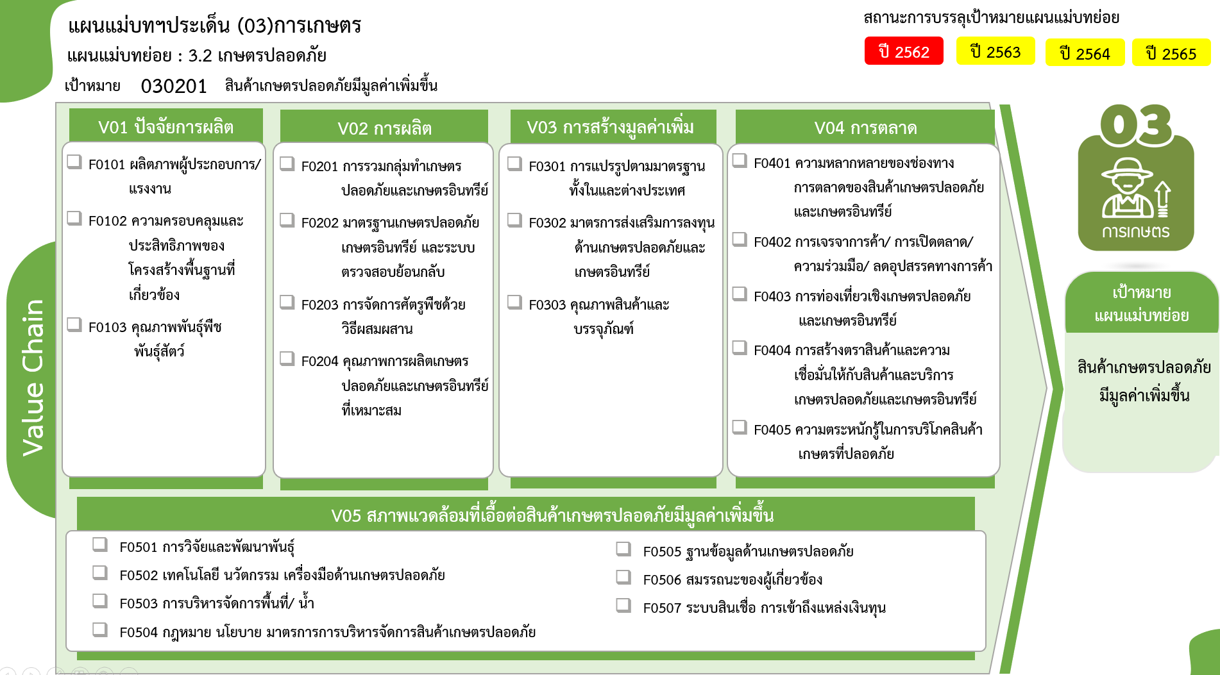
2564 | 2565 | 2566 | 2567 | รวมจำนวนโครงการทั้งหมด | FVCT ฉบับแก้ไขประจำปีงบประมาณ พ.ศ. 2568
 |  |  |  | 1
 |  |  |  | 1
48 | 50 | 1 | 3 | 152
7 | 9 |  |  | 20
67 โครงการ
23 | 29 | 1 | 3 | 65
1 | 2 |  |  | 4
4 โครงการ
15 โครงการ
62 โครงการ
17 | 10 |  |  | 63
124 | 95 | 9 | 8 | 371
2 โครงการ
33 | 27 | 4 | 2 | 67
63 โครงการ
140 โครงการ
24 โครงการ
32 | 25 | 3 |  | 67
3 โครงการ
32 | 23 | 1 | 2 | 110
98 โครงการ
7 โครงการ
20 | 9 |  | 1 | 98
0 โครงการ
7 โครงการ
7 | 11 | 1 | 3 | 29
55 | 38 | 1 |  | 101
132 โครงการ
29 | 26 |  |  | 55
6 โครงการ
8 | 4 |  |  | 15
17 | 7 |  |  | 24
รวมทั้งสิ้น
830 โครงการ
1 | 1 | 1 |  | 7
26 | 19 | 1 | 1 | 80
18 โครงการ
9 โครงการ
20 | 15 | 1 | 1 | 62
63 โครงการ
55 โครงการ
1 | 1 |  |  | 2
25 โครงการ
0 โครงการ
 |  |  |  | 3
29 โครงการ
5 | 2 |  |  | 7
 | 1 |  |  | 6
โครงการที่ไม่สอดคล้องกับองค์ประกอบและปัจจัยใดของเป้าหมายแผนแม่บทย่อย จำนวน 1 โครงการ
35 | 15 |  | 4 | 125
 | 2 |  |  | 18
3 | 1 |  |  | 8
4 | 1 |  |  | 5 | FVCT ฉบับเดิมประจำปีงบประมาณ พ.ศ. 2566
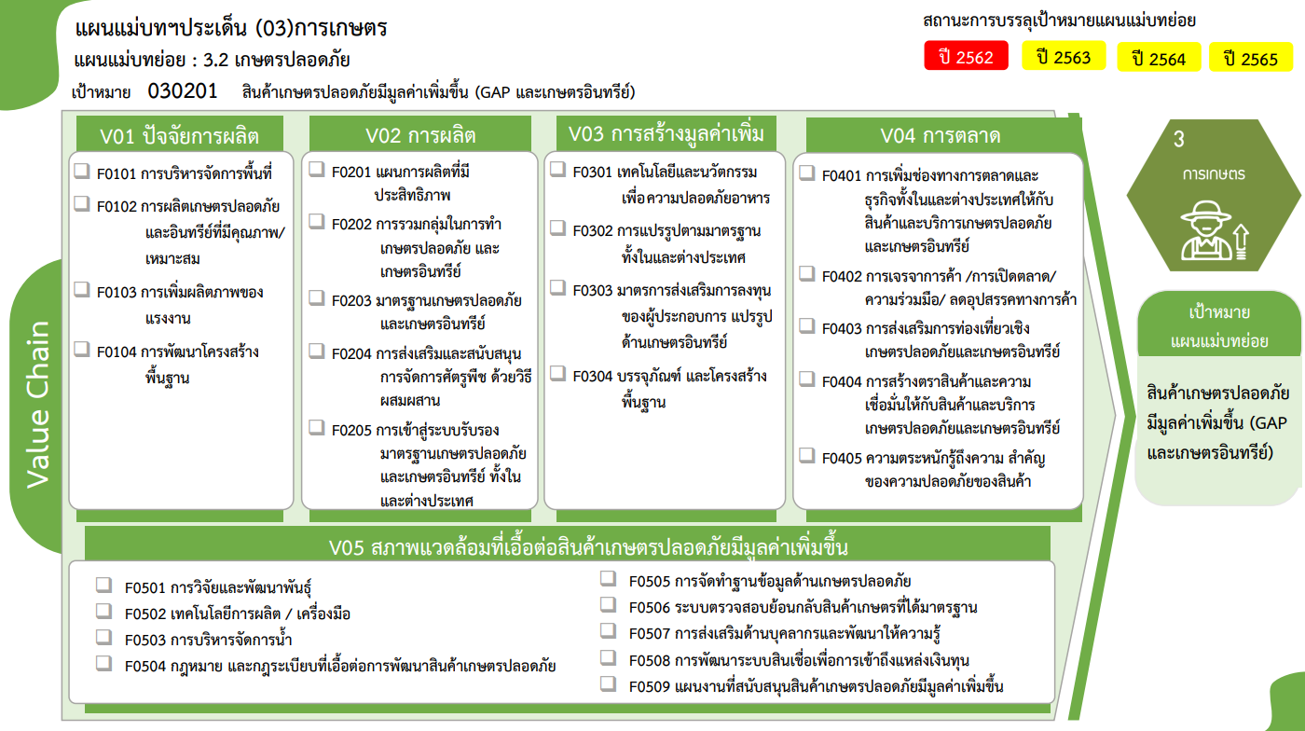
1 |  |  |  | 3
1 | 4 |  | 2 | 9
 |  |  | 1 | 1
7 | 5 |  |  | 55
19 | 2 |  | 1 | 26
20 โครงการ
67 โครงการ
55 โครงการ
62 โครงการ
...
288 | 217 | 12 | 16 | 830
15 โครงการ
65 โครงการ
67 โครงการ
2 โครงการ
...
4 โครงการ
110 โครงการ
24 โครงการ
3 โครงการ
63 โครงการ
98 โครงการ
7 โครงการ
7 โครงการ

29 โครงการ
6 โครงการ

รวมทั้งสิ้น
830 โครงการ
18 โครงการ
9 โครงการ
8 โครงการ
1 โครงการ
5 โครงการ
55 โครงการ
0 โครงการ
3 โครงการ
26 โครงการ

โครงการที่ไม่สอดคล้องกับองค์ประกอบและปัจจัยใดของเป้าหมายแผนแม่บทย่อย จำนวน 1 โครงการ

